Hoja1
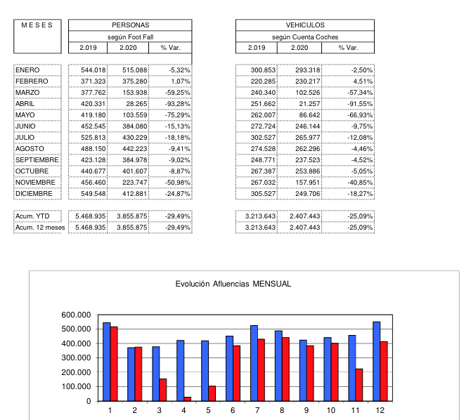
Portal de la Marina

 | Ene | Feb | Mar | Abr | May | Jun | Jul | Ago | Sept | Oct | Nov | Dic |  | parcial
2019 | 303,436 | 201,163 | 227,560 | 313,251 | 254,233 | 288,754 | 434,751 | 458,512 | 273,812 | 262,858 | 263,186 | 352,476 |  | 3,633,992 | 3,633,992
2020 | 303,079 | 233,033 | 104,022 | 19,586 | 40,526 | 204,219 | 336,655 | 360,476 | 227,155 | 230,264 | 225,167 | 291,345 |  | 2,575,527 | 2,575,527
2021 | 202,290 | 148,288 | 182,140 | 212,087 | 227,668 | 267,701 | 386,431 | 416,245 | 278,856 | 280,257 | 278,470 | 333,006 |  | 3,213,439 | 3,213,439
% 21/20 | -33.30% | -36.40% | 75.10% | 982.80% | 461.80% | 31.10% | 14.80% | 15.50% | 22.80% | 21.70% | 23.70% | 14.30% |  | 24.80% | 24.80%
% 21/19 | -33.30% | -26.30% | -20.00% | -32.30% | -10.40% | -7.30% | -11.10% | -9.20% | 1.80% | 6.60% | 5.80% | -5.50% |  | -11.60% | -11.60%

Plaza Rio 2

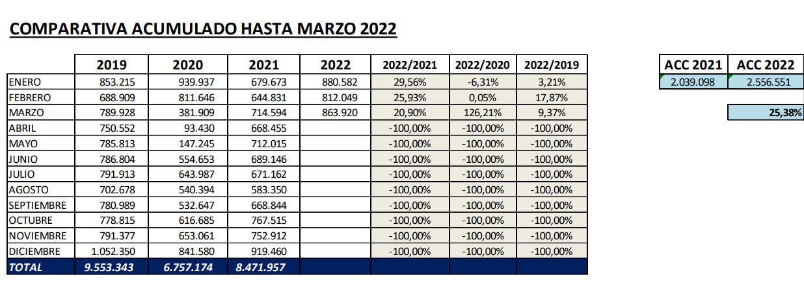

Gran Plaza 2

 | 2019 | 2020 | 2021 | 2022
ENERO | 926,964 | 926,369 | 574,028 | 740,353
FEBRERO | 605,319 | 637,026 | 428,813 | 525,923
MARZO | 687,998 | 280,655 | 500,376 | 551,355
ABRIL | 709,658 | 50,122 | 506,300
MAYO | 722,059 | 70,498 | 572,219
JUNIO | 797,545 | 471,326 | 615,949
JULIO | 801,842 | 610,983 | 615,241
AGOSTO | 656,278 | 509,051 | 527,917
SEPTIEMBRE | 711,533 | 546,058 | 585,917
OCTUBRE | 708,074 | 553,360 | 646,113
NOVIEMBRE | 835,835 | 514,509 | 642,025
DICIEMBRE | 1,088,593 | 799,163 | 839,164

Finestrelles
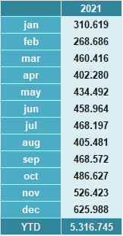

albacenter | no tenemos

Plaza Norte 2

 |  |  | 2,019 | 2,020 | 2,021 | 2,022
ENERO |  |  | 1,036,923 | 1,064,458 | 584,342 | 808,064
FEBRERO |  |  | 706,826 | 733,707 | 493,164 | 586,133
MARZO |  |  | 792,786 | 255,584 | 594,677 | 617,065
ABRIL |  |  | 787,573 | 0 | 617,156
MAYO |  |  | 790,967 | 0 | 672,731
JUNIO |  |  | 892,132 | 465,425 | 739,372
JULIO |  |  | 907,320 | 683,929 | 772,761
AGOSTO |  |  | 769,255 | 565,785 | 644,088
SEPTIEMBRE |  |  | 810,339 | 551,248 | 667,670
OCTUBRE |  |  | 836,274 | 496,283 | 730,703
NOVIEMBRE |  |  | 891,739 | 586,804 | 718,968
DICIEMBRE |  |  | 1,157,793 | 825,199 | 868,112
 |  |  | 10,379,927 | 6,228,422 | 8,103,744 | 2,011,262

Gran via 2

Comparativo mes de MARZO y ACUMULADO año 2022 vs 2021

 |  |  | Mes de MARZO
 |  | COCHES 2021 |  | VISITAS 2021
 |  | 113,331 |  | 752,810
 |  | COCHES 2022 |  | VISITAS 2022
 |  | 129,184 |  | 843,507

 |  | 13.99% |  | 12.05%
 |  |  | COCHES ANUAL
 |  | 2021 |  | 2022
 | Enero | 74,542 | Enero | 145,188 | 94.77%
 | Febrero | 51,933 | Febrero | 114,206 | 119.91%
 | Marzo | 113,331 | Marzo | 129,184 | 13.99%
 | Abril | 100,869 | Abril |  | -100.00%
 | Mayo | 110,030 | Mayo |  | -100.00%
 | Junio | 127,165 | Junio |  | -100.00%
 | Julio | 139,510 | Julio |  | -100.00%
 | Agosto | 117,316 | Agosto |  | -100.00%
 | Septiembre | 122,340 | Septiembre |  | -100.00%
 | Octubre | 141,292 | Octubre |  | -100.00%
 | Noviembre | 145,153 | Noviembre |  | -100.00%
 | Diciembre | 182,554 | Diciembre |  | -100.00%
 | Total | 1,426,035 |  | 388,578 | COCHES
Comparativo Anual 2021/2022 Coches |  |  | 62.04%

 |  |  | VISITAS ANUAL
 |  | 2021 |  | 2022
 | Enero | 452,658 | Enero | 892,779 | 97.23%
 | Febrero | 331,207 | Febrero | 762,523 | 130.23%
 | Marzo | 752,810 | Marzo | 843,507 | 12.05%
 | Abril | 645,953 | Abril |  | -100.00%
 | Mayo | 697,813 | Mayo |  | -100.00%
 | Junio | 801,765 | Junio |  | -100.00%
 | Julio | 935,922 | Julio |  | -100.00%
 | Agosto | 840,124 | Agosto |  | -100.00%
 | Septiembre | 794,225 | Septiembre |  | -100.00%
 | Octubre | 914,488 | Octubre |  | -100.00%
 | Noviembre | 902,174 | Noviembre |  | -100.00%
 | Diciembre | 1,148,880 | Diciembre |  | -100.00%
 | Total | 9,218,019 |  | 2,498,809 | VISITAS
Comparativo Anual 2021/2022 Visitas |  |  | 62.61%

Notas :

Enero: En el mes de enero hemos tenido 26 días de apertura comercial, mismo número de días que en enero de 2021.
Febrero: En el mes de febrero hemos tenido 24 días de apertura comercial, mismo número de días que en febrero de 2021.
Marzo: En el mes de marzo hemos tenido 27 días de apertura comercial, mismo número de días que en marzo de 2021.

Anec blau

Luz de Castilla

Es por ello que te agradezco enormemente que nos ayudéis en esta labor y nos deis, en la medida de lo posible, los siguientes datos, que, por supuesto, trataremos con confidencialidad.

Afluencias 2021 totales y mensualizadas. Total anual 2021 han sido 3 millones de visitantes. Nuestra afluencia mensual es muy estable durante todo el año salvo el mes de febrero que es el más “flojillo”. Destacan julio, agosto, diciembre y enero que son los más concurridos.
R/H 2021/2020 +8,5%
R/H 2021/2019 -10%
1º trimestre 2022: R/H 1ºtrim 2022/2021 +11% y 2022/2019 -8%.

Loranca

COMPARATIVO AFLUENCIAS PERSONAS C.COMERCIAL PLAZA LORANCA 2

 | 2019 | 2020 | 2021 | 2022 | 2019/2020 | 2020/2021 | 2021/2022

ENERO | 738,210 | 770,759 | 542,061 | 602,864 | 4.41% | -29.67% | 11.22%
FEBRERO | 622,812 | 672,040 | 494,081 | 512,976 | 7.90% | -26.48% | 3.82%
MARZO | 693,393 | 367,788 | 539,204 | 552,350 | -46.96% | 46.61% | 2.44%
ABRIL | 665,377 | 136,287 | 513,973 |  | -79.52% | 277.13% | -100.00%
MAYO | 698,831 | 210,141 | 552,240 |  | -69.93% | 162.79% | -100.00%
JUNIO | 744,476 | 500,041 | 564,547 |  | -32.83% | 12.90% | -100.00%
JULIO | 741,093 | 561,019 | 549,834 |  | -24.30% | -1.99% | -100.00%
AGOSTO | 643,881 | 507,667 | 476,120 |  | -21.16% | -6.21% | -100.00%
SEPTIEMBRE | 715,398 | 539,485 | 523,409 |  | -24.59% | -2.98% | -100.00%
OCTUBRE | 728,812 | 539,294 | 557,016 |  | -26.00% | 3.29% | -100.00%
NOVIEMBRE | 740,064 | 543,062 | 561,437 |  | -26.62% | 3.38% | -100.00%
DICIEMBRE | 889,838 | 688,833 | 691,446 |  | -22.59% | 0.38% | -100.00%
TOTAL | 8,622,185 | 6,036,416 | 6,565,368 | 1,668,190 | -29.99% | 8.76% | -74.59%

Nassica

CIERRE 2019 | CIERRE 2020 | CIERRE 2021 | REAL 2022
842.129 | 749.324 | 542.595 | 826.706
632.713 | 627.888 | 506.896 | 620.196
779.852 | 283.77 | 664.162 | 583,857
709.362 | 49.677 | 627.128
766.092 | 112.326 | 729.678
806.991 | 546.835 | 726.791
787.79 | 670.777 | 776.296
761.208 | 684.479 | 751.408
743.977 | 667.066 | 770.204
738.33 | 503.672 | 817.94
706.658 | 641.627 | 756.129
856.38 | 783.802 | 838.408
9,131,482 | 6,321,243 | 8,507,635 | 2,030,759

Valle real

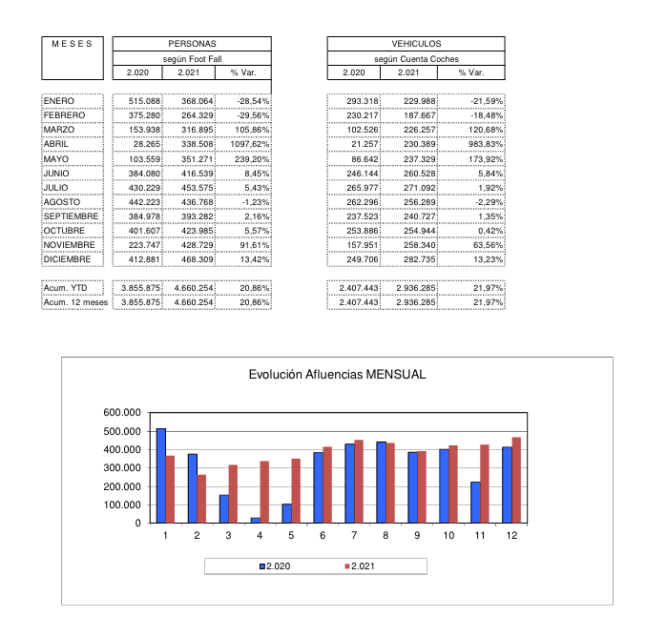

Moda Shoping

 | 2021 | Var% 2020 | Var% 2019 |  |  | 2022 | Var% 2021 | Var% 2019
Ene | 146,312 | -65.03% | -67.57% |  | Ene | 183,659 | 25.53% | -59%
Feb | 164,917 | -61.76% | -59.08% |  | Feb | 229,014 | 38.87% | -43%
Mar | 185,236 | 0.58% | -54.64% |  | Mar | 259,603 | 40.15% | -36%
Abr | 170,278 | 1372.61% | -55.10% |  | Abr
May | 170,869 | 1012.79% | -56.68% |  | May
Jun | 180,569 | 99.20% | -54.14% |  | Jun
Jul | 153,183 | 11.22% | -60.29% |  | Jul
Ago | 89,810 | 13.88% | -61.74% |  | Ago
Sep | 176,434 | 30.71% | -51.39% |  | Sep
Oct | 194,456 | 31.24% | -54.74% |  | Oct
Nov | 231,606 | 41.24% | -46.31% |  | Nov
Dic | 210,925 | 10.35% | -44.00% |  | Dic
Total | 2,076,616 | 3.50% | -55.35% |  | Total

Madrid Sur

2021: 4,5m personas
1900-01-01 09:40:04
2019: 5.450.000

1º trim 2022: 4% x debajo de 2021 / respecto 2019: 20% x debajo.
Recomercialización del centro ahora. Muchos locales vacíos. Antes era de lar y ahora de un fondo argentino.
Reforma del centro a fondo pendiente. Este año empezará en sept aprox, y se hará por tercios durará unos 2 años.
Salida de H&M.

8.03 Free report by BE (metrics and attributes)

Page by:
Country: Spain

Shopping Center | Metrics | People |  |  |  |  |  |  | People
 | Month | January/2019 | February/2019 | March/2019 | April/2019 | May/2019 | June/2019 | July/2019 | August/2019 | September/2019 | October/2019 | November/2019 | December/2019
AREA SUR |  | 597,432 | 381,374 | 483,533 | 540,386 | 544,982 | 553,826 | 695,247 | 640,917 | 566,287 | 600,496 | 599,448 | 756,647
Grancasa |  | 1,243,788 | 990,282 | 1,049,794 | 1,027,590 | 1,095,463 | 1,124,068 | 1,165,470 | 896,826 | 1,021,978 | 1,160,777 | 1,184,817 | 1,334,838
LUZ DEL TAJO |  | 406,457 | 288,683 | 311,917 | 345,321 | 330,364 | 335,496 | 377,578 | 343,721 | 333,624 | 357,135 | 368,221 | 463,704
Max Center/Max Ocio |  | 609,544 | 395,258 | 410,421 | 419,338 | 409,344 | 402,070 | 469,120 | 396,954 | 361,425 | 399,722 | 507,092 | 567,861
Plaza Mayor |  | 910,694 | 641,620 | 729,778 | 831,148 | 791,062 | 881,508 | 1,251,503 | 1,249,691 | 897,534 | 916,515 | 877,168 | 1,061,451
Valle Real |  | 544,018 | 371,323 | 377,762 | 420,331 | 419,180 | 452,545 | 525,813 | 488,150 | 423,128 | 440,677 | 456,460 | 549,548
Total |  | 4,311,933 | 3,068,540 | 3,363,205 | 3,584,114 | 3,590,395 | 3,749,513 | 4,484,731 | 4,016,259 | 3,603,976 | 3,875,322 | 3,993,206 | 4,734,049

 |  | January/2020 | February/2020 | March/2020 | April/2020 | May/2020 | June/2020 | July/2020 | August/2020 | September/2020 | October/2020 | November/2020 | December/2020
AREA SUR |  | 628,767 | 436,146 | 184,524 | 25,862 | 94,345 | 432,340 | 491,620 | 475,339 | 464,736 | 469,794 | 233,666 | 488,495
Grancasa |  | 1,214,401 | 1,006,457 | 432,813 | 65,024 | 235,476 | 759,653 | 784,103 | 678,166 | 841,902 | 825,376 | 698,674 | 992,322
LUZ DEL TAJO |  | 443,792 | 312,514 | 134,140 | 19,414 | 29,673 | 252,435 | 300,578 | 285,804 | 290,735 | 311,922 | 294,129 | 415,995
Max Center/Max Ocio |  | 518,788 | 357,089 | 161,018 | 28,759 | 69,834 | 291,000 | 323,644 | 327,951 | 325,900 | 334,234 | 198,788 | 418,361
Plaza Mayor |  | 885,503 | 1,062,500 | 366,221 | 23,290 | 46,701 | 756,683 | 1,069,723 | 1,173,780 | 915,962 | 860,801 | 470,567 | 944,791
Valle Real |  | 515,088 | 366,188 | 153,938 | 28,265 | 103,559 | 384,080 | 430,229 | 442,223 | 384,978 | 401,607 | 223,747 | 412,881
Total |  | 4,206,339 | 3,540,894 | 1,432,654 | 190,614 | 579,588 | 2,876,191 | 3,399,897 | 3,383,263 | 3,224,213 | 3,203,734 | 2,119,571 | 3,672,845

 |  | January/2021 | February/2021 | March/2021 | April/2021 | May/2021 | June/2021 | July/2021 | August/2021 | September/2021 | October/2021 | November/2021 | December/2021
AREA SUR |  | 375,813 | 182,800 | 406,197 | 415,559 | 483,109 | 520,743 | 589,247 | 579,193 | 548,064 | 561,166 | 605,097 | 751,590
Grancasa |  | 778,036 | 686,227 | 791,562 | 741,074 | 800,524 | 894,455 | 883,057 | 737,338 | 874,695 | 896,001 | 993,097 | 1,081,825
LUZ DEL TAJO |  | 160,937 | 199,421 | 322,135 | 317,233 | 326,700 | 319,852 | 320,312 | 271,316 | 284,605 | 314,000 | 302,139 | 383,770
Max Center/Max Ocio |  | 346,436 | 184,879 | 281,223 | 269,589 | 286,850 | 360,879 | 370,394 | 312,689 | 314,193 | 339,245 | 358,477 | 469,566
Plaza Mayor |  | 730,212 | 391,816 | 773,697 | 720,816 | 897,844 | 972,963 | 1,408,141 | 1,615,711 | 1,210,354 | 1,088,212 | 1,038,695 | 1,360,709
Valle Real |  | 368,064 | 280,059 | 316,895 | 338,508 | 351,271 | 416,539 | 453,575 | 436,768 | 393,282 | 423,985 | 428,729 | 468,309
Total |  | 2,759,498 | 1,925,202 | 2,891,709 | 2,802,779 | 3,146,298 | 3,485,431 | 4,024,726 | 3,953,015 | 3,625,193 | 3,622,609 | 3,726,234 | 4,515,769

 |  | January/2022 | February/2022 | March/2022 | April/2022 | SUBTOTAL | %var 22
AREA SUR |  | 601,770 | 403,277 | 427,241 | 427,241 | 1,859,529
Grancasa |  | 898,145 | 791,454 | 894,063 | 885,648 | 3,469,310
LUZ DEL TAJO |  | 349,336 | 252,475 | 264,758 | 264,758 | 1,131,327
Max Center/Max Ocio |  | 405,174 | 288,682 | 295,713 | 337,131 | 1,326,700
Plaza Mayor |  | 1,226,235 | 905,742 | 863,033 | 863,033 | 3,858,043
Valle Real |  | 429,210 | 312,133 | 322,076 | 322,076 | 1,385,495
Total |  | 3,909,870 | 2,953,763 | 3,066,884 | 3,099,887 | 13,030,404

